Лист1
Характеристика | Сайт
 | 1-й | 2-й
Визуальный анализ
Адрес (скриншот главной страницы в приложении) | 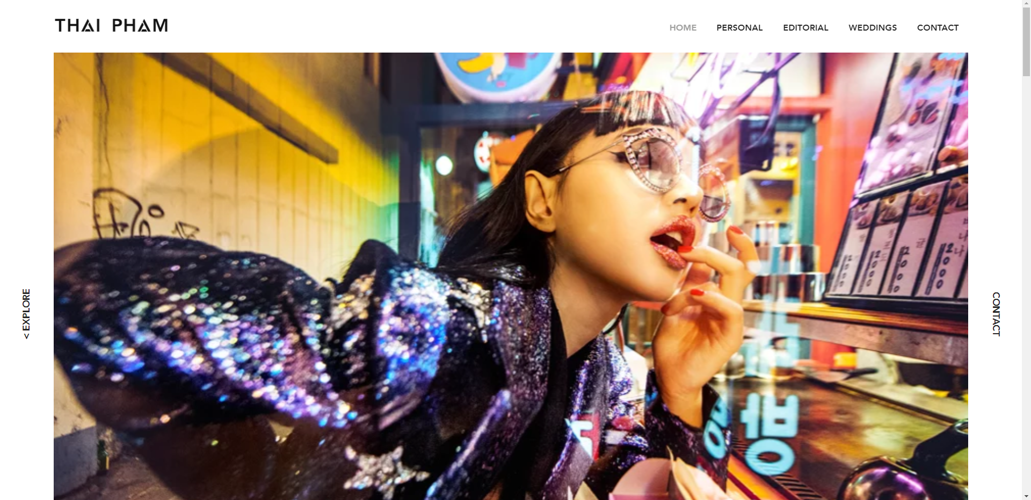 | 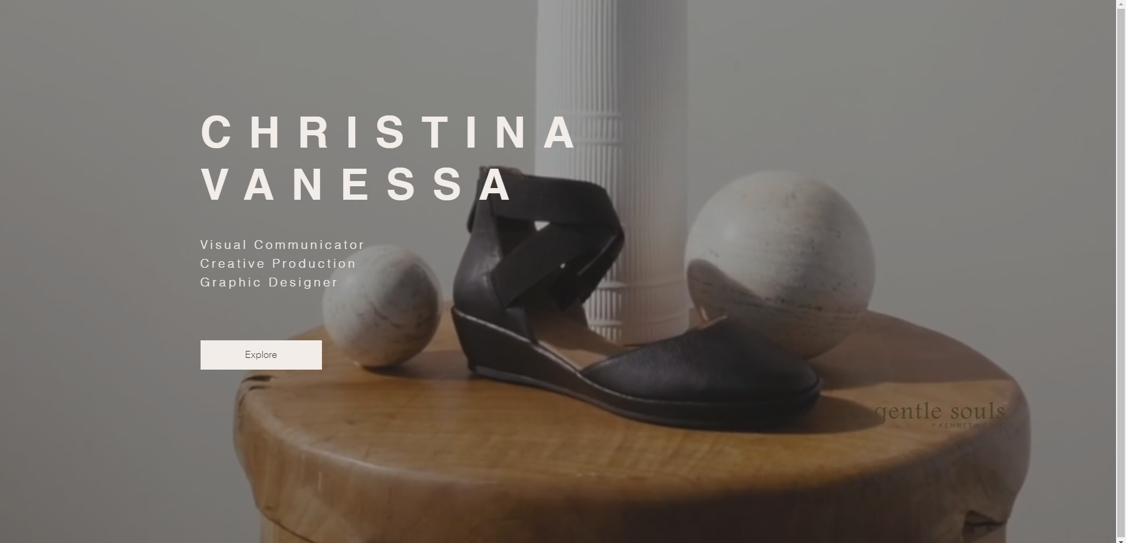
Название | Thai Pham | Christina Vanessa
Целевая аудитория | 15-50 | 15-50
Сервисы (функционал) | Запись онлайн | Запись онлайн
Навигация | Главная, примеры работ, контакты | Главная, о авторе
Логотип и его тип (скриншот) | Текстовый | Текстовый
Дизайн и его яркие элементы | Минималистичное оформление, переходы между блоками | Минималистичное оформление, хорошая сочетаемость цветов
Коэффициент привлекательности | 7.85 | 8.39
Технологический анализ
Кросс-браузерность | Yandex, Google Chrome, Microsoft Edge | Yandex, Google Chrome, Microsoft Edge
Адаптивность
Производительность (YSlow) | E(380ms) | F(282ms)
Скорость загрузки | 7.9 sec | 12.7 sec
Ключевые слова | pham thai thai pham video thai pham thai photoshoot | -

